Actividades del Proyecto
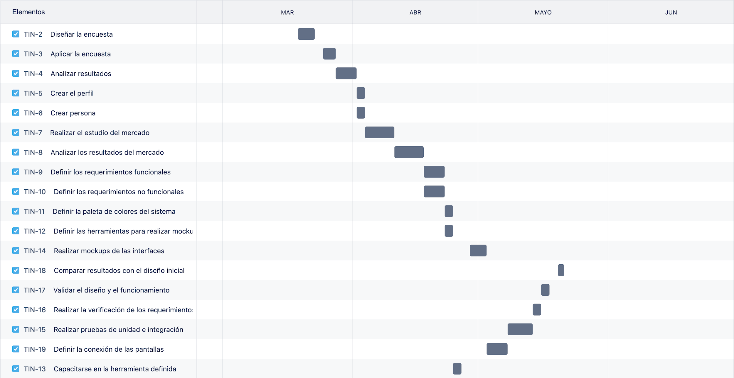
Actividades | Duracion | Horas por día
Conocer al usuario | 11 días
Diseñar encuesta | 3 | 3 hrs
Aplicar encuesta | 3 | 1 hrs
Analizar resultados | 3 | 2 hrs
Crear el perfil | 1 | 4 hrs
Crear persona | 1 | 4 hrs
Conocer el contexto de uso | 15 días
Realizar un estudio de mercado | 5 | 4 hrs
Analizar resultados del mercado | 4 | 3 hrs
Definir los requerimientos funcionales | 3 | 4 hrs
Definir los requerimientos no funcionales | 3 | 4 hrs
Producir soluciones de diseño | 12 días
Definir una paleta de colores para el sistema | 1 | 3 hrs
Definir herramientas para realizar mockups | 3 | 3 hrs
Capacitarse en la herramienta definida | 1 | 3 hrs
Realizar mockups de las interfaces | 4 | 5 hrs
Definir la conexión de las pantallas | 3 | 2 hrs
Evaluar diseño frente a los requerimientos | 9 días
Realizar pruebas de unidad e integración | 4 | 2 hrs
Realizar la verificación de los requerimientos | 2 | 3 hrs
Validar el diseño y el funcionamiento | 2 | 3 hrs
Comparar resultados con el diseño inicial | 1 | 5 hrs

